修改网络
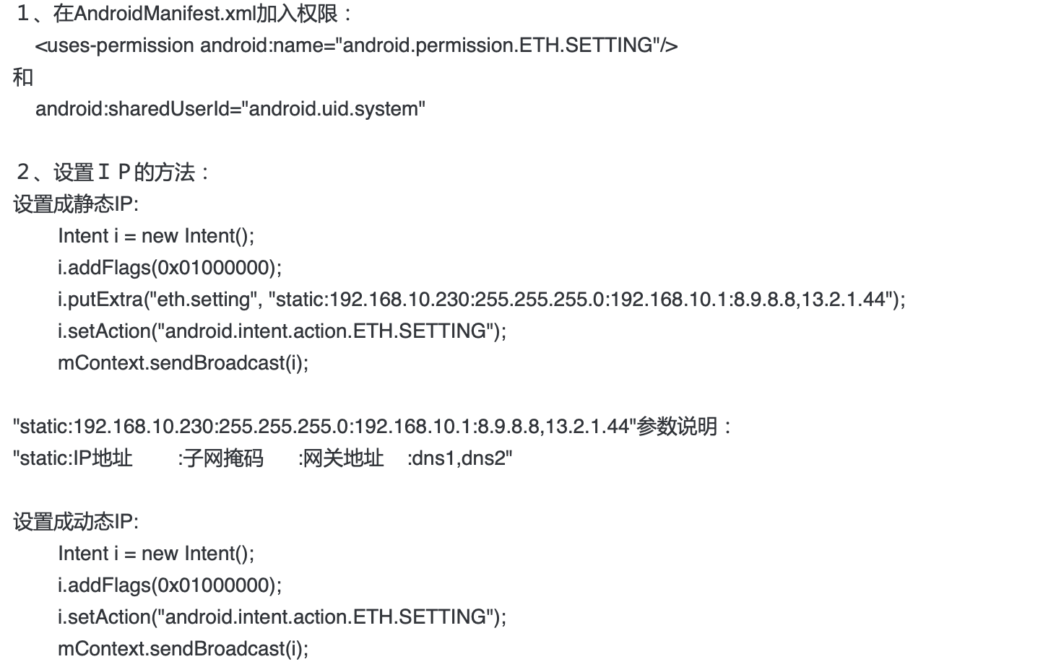

am broadcast -a android.intent.action.ETH.SETTING -f 0x01000000 --es "eth.setting" "static:192.168.0.5:255.255.255.0:192.168.0.1:114.114.114.114"
am broadcast -a android.intent.action.ETH.SETTING -f 0x01000000
am start -a android.settings.SETTINGS

